G-18.1.
G-18.1. Gráfico de la evolución de los créditos y depósitos de Entidades de depósito frente a AAPP y a otros sectores residentes (OSR). Región de Murcia. |  | Índice

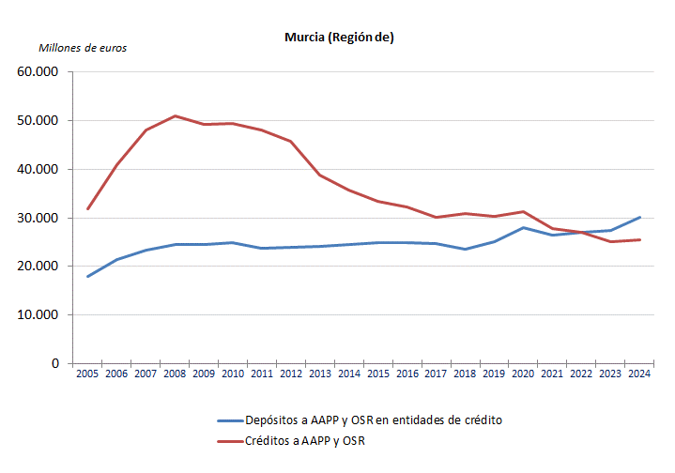

 | Datos a 31 de diciembre.

 | Fuente: Banco de España. Boletín Estadístico

G-18.2.
G-18.2. Gráfico de la evolución de los créditos y depósitos de Entidades de depósito frente a AAPP y a otros sectores residentes (OSR). España. |  | Índice

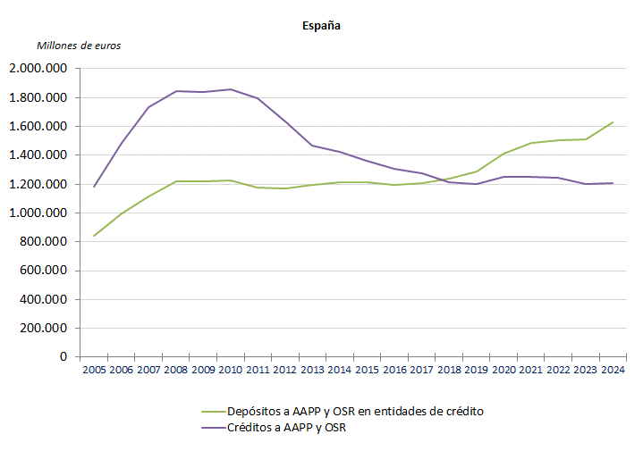

 | Datos a 31 de diciembre.

 | Fuente: Banco de España. Boletín Estadístico

